17 PENDIENTE
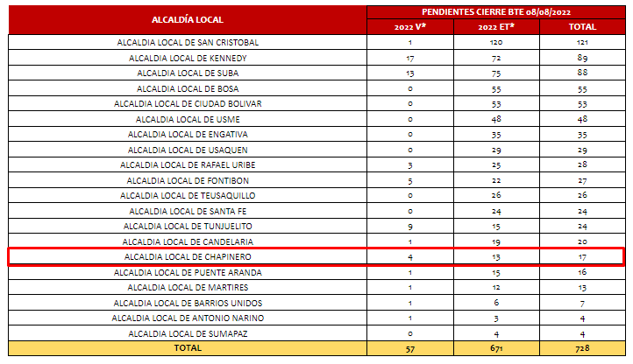
REPORTE SAC

